圖表索引
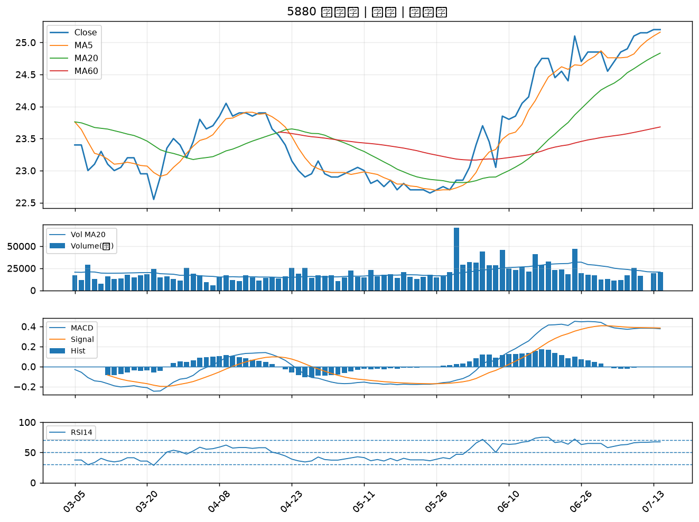
股票代號 | 股票名稱 | 市場 | 買進觀察分級 | 主力突破分數 | 圖表路徑
8039 | 台虹 | 上市 | A級 | 7 | output/charts/20260714/8039_台虹.png
6538 | 倉和 | 上櫃 | A級 | 6 | output/charts/20260714/6538_倉和.png
6505 | 台塑化 | 上市 | A級 | 5 | output/charts/20260714/6505_台塑化.png
2382 | 廣達 | 上市 | A級 | 5 | output/charts/20260714/2382_廣達.png
4764 | 雙鍵 | 上市 | A級 | 5 | output/charts/20260714/4764_雙鍵.png
2103 | 台橡 | 上市 | A級 | 4 | output/charts/20260714/2103_台橡.png
5876 | 上海商銀 | 上市 | A級 | 3 | output/charts/20260714/5876_上海商銀.png
3413 | 京鼎 | 上市 | A級 | 3 | output/charts/20260714/3413_京鼎.png
3702 | 大聯大 | 上市 | B級 | 6 | output/charts/20260714/3702_大聯大.png
6829 | 千附精密 | 上櫃 | B級 | 6 | output/charts/20260714/6829_千附精密.png
6609 | 瀧澤科 | 上櫃 | B級 | 6 | output/charts/20260714/6609_瀧澤科.png
3685 | 元創精密 | 上櫃 | B級 | 6 | output/charts/20260714/3685_元創精密.png
2634 | 漢翔 | 上市 | B級 | 5 | output/charts/20260714/2634_漢翔.png
4513 | 福裕 | 上櫃 | B級 | 5 | output/charts/20260714/4513_福裕.png
6130 | 上亞科技 | 上櫃 | B級 | 5 | output/charts/20260714/6130_上亞科技.png
6241 | 鑫永洋 | 上櫃 | B級 | 5 | output/charts/20260714/6241_鑫永洋.png
2208 | 台船 | 上市 | B級 | 3 | output/charts/20260714/2208_台船.png
6753 | 龍德造船 | 上市 | B級 | 3 | output/charts/20260714/6753_龍德造船.png
7402 | 邑錡 | 上櫃 | B級 | 3 | output/charts/20260714/7402_邑錡.png
2101 | 南港 | 上市 | B級 | 3 | output/charts/20260714/2101_南港.png
3374 | 精材 | 上櫃 | B級 | 2 | output/charts/20260714/3374_精材.png
6477 | 安集 | 上市 | B級 | 2 | output/charts/20260714/6477_安集.png
2880 | 華南金 | 上市 | B級 | 2 | output/charts/20260714/2880_華南金.png
2845 | 遠東銀 | 上市 | B級 | 2 | output/charts/20260714/2845_遠東銀.png
2359 | 所羅門 | 上市 | B級 | 2 | output/charts/20260714/2359_所羅門.png
2836 | 高雄銀 | 上市 | B級 | 2 | output/charts/20260714/2836_高雄銀.png
8050 | 廣積 | 上櫃 | B級 | 2 | output/charts/20260714/8050_廣積.png
9934 | 成霖 | 上市 | B級 | 2 | output/charts/20260714/9934_成霖.png
2427 | 三商電 | 上市 | B級 | 1 | output/charts/20260714/2427_三商電.png
5880 | 合庫金 | 上市 | B級 | 1 | output/charts/20260714/5880_合庫金.png

8039 台虹｜A級
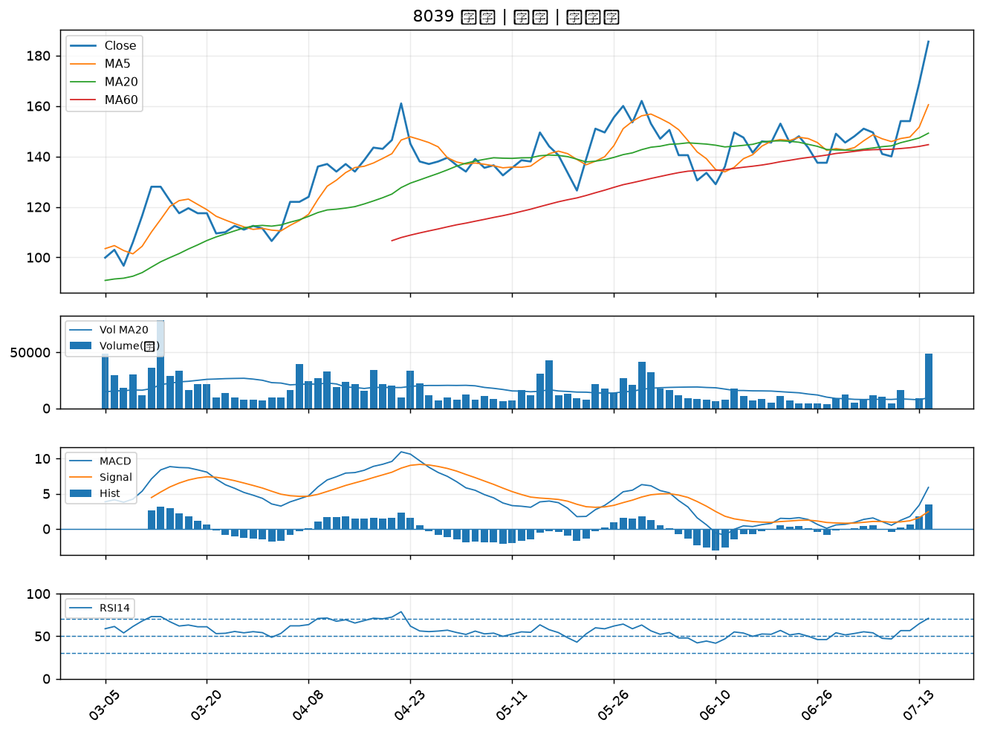

6538 倉和｜A級
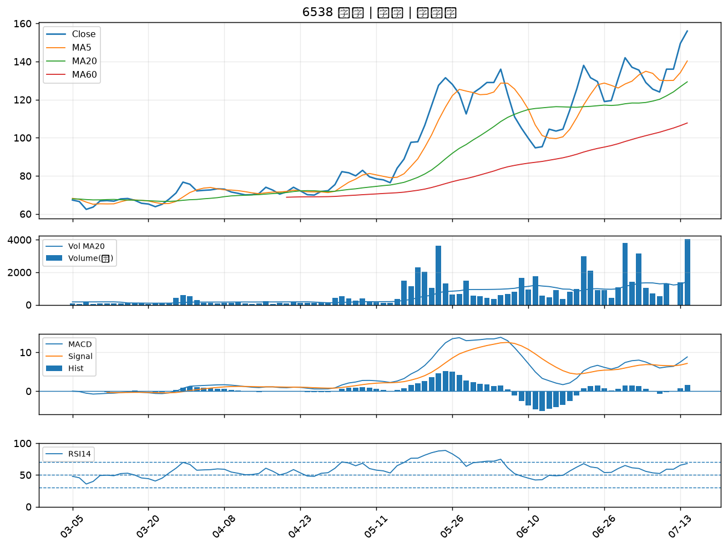

6505 台塑化｜A級
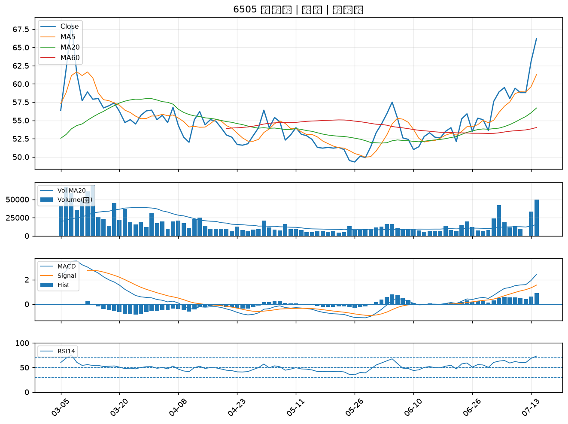

2382 廣達｜A級
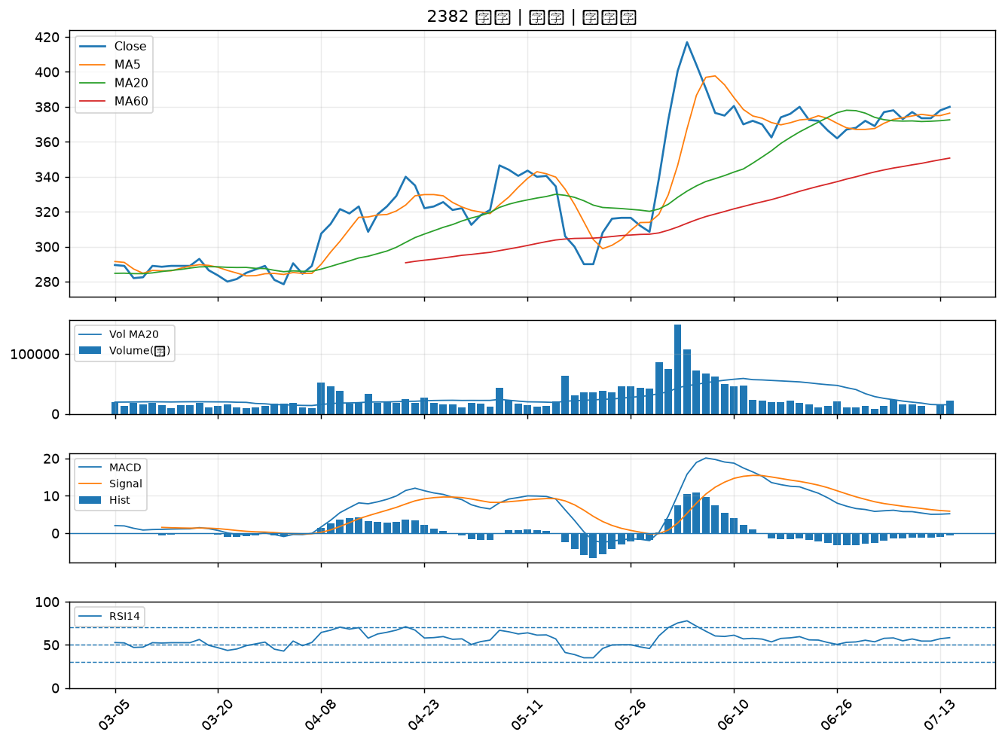

4764 雙鍵｜A級
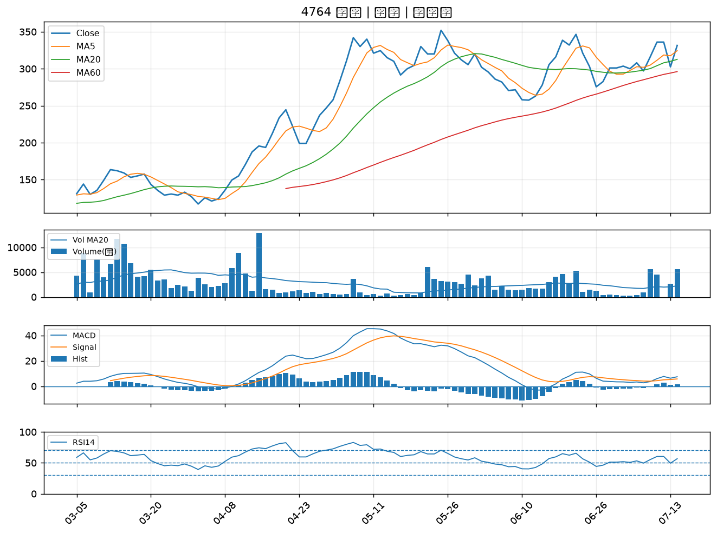

2103 台橡｜A級
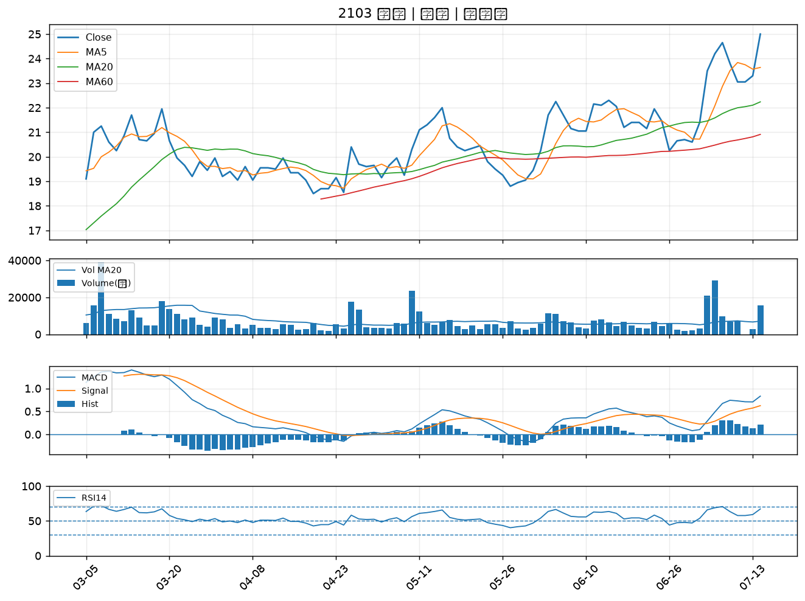

5876 上海商銀｜A級
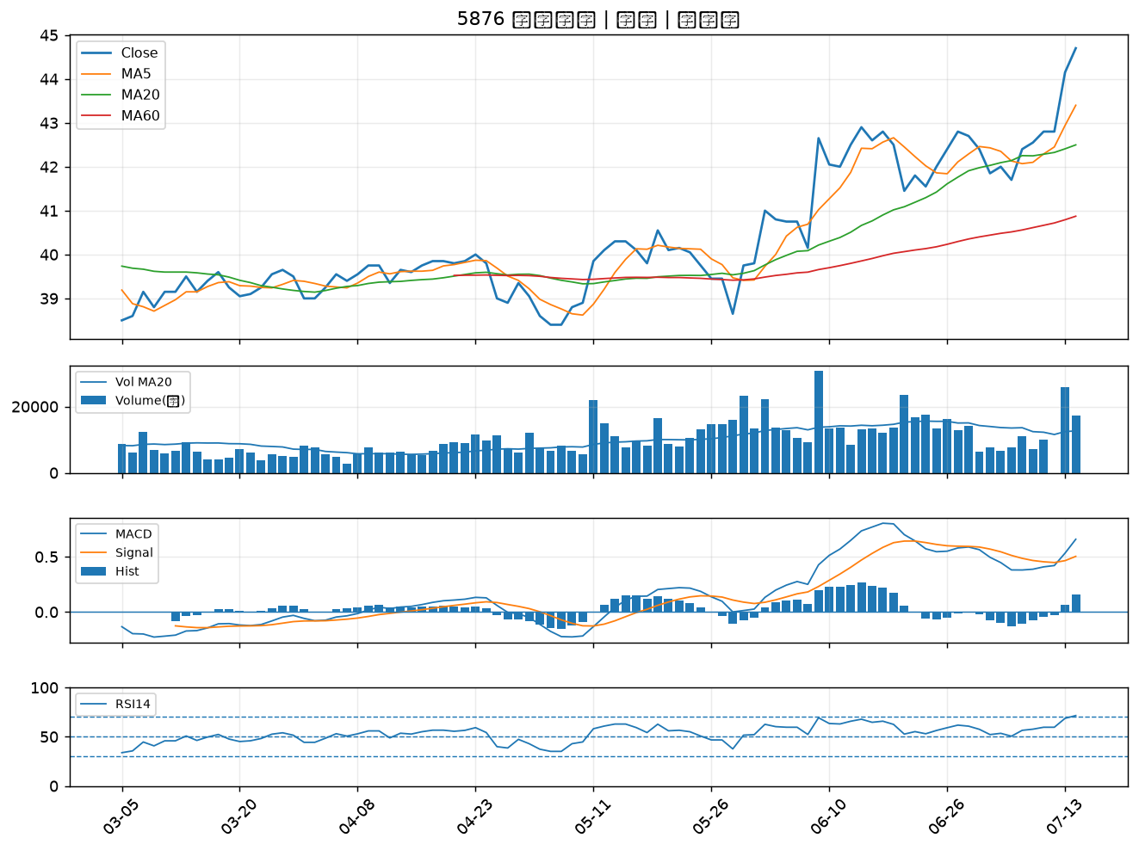

3413 京鼎｜A級
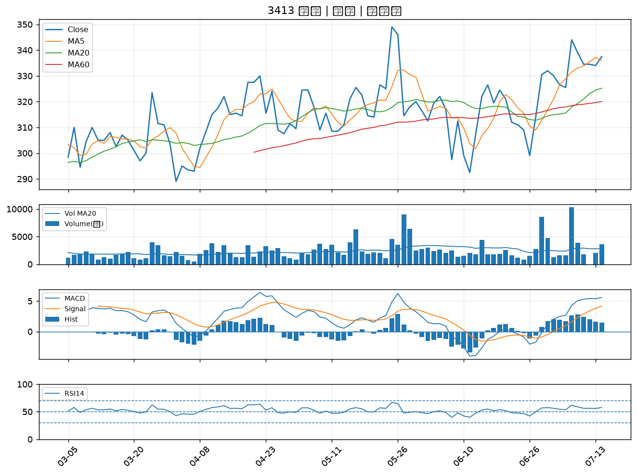

3702 大聯大｜B級
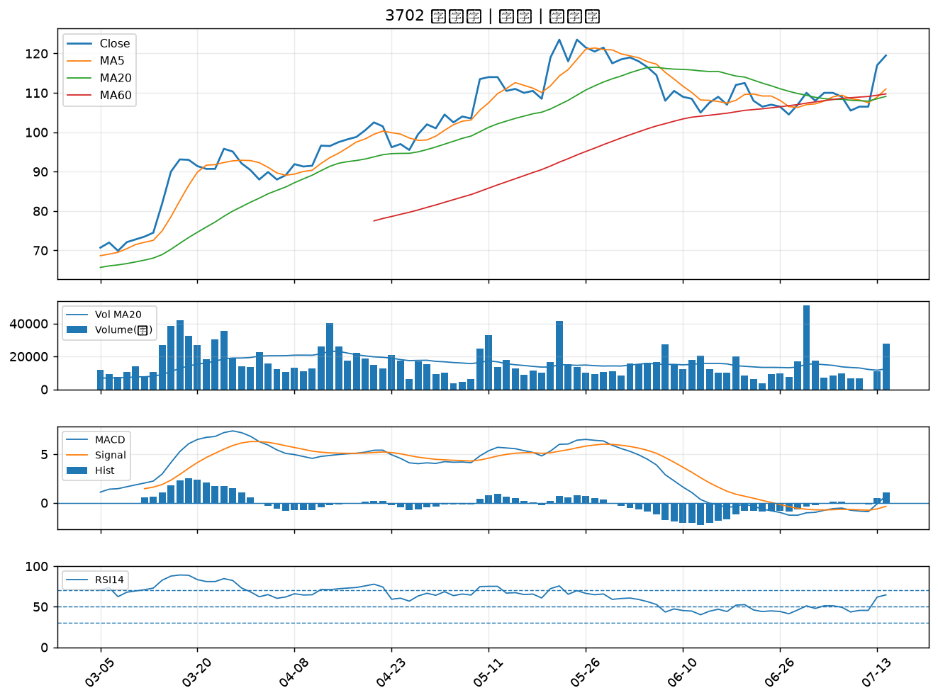

6829 千附精密｜B級
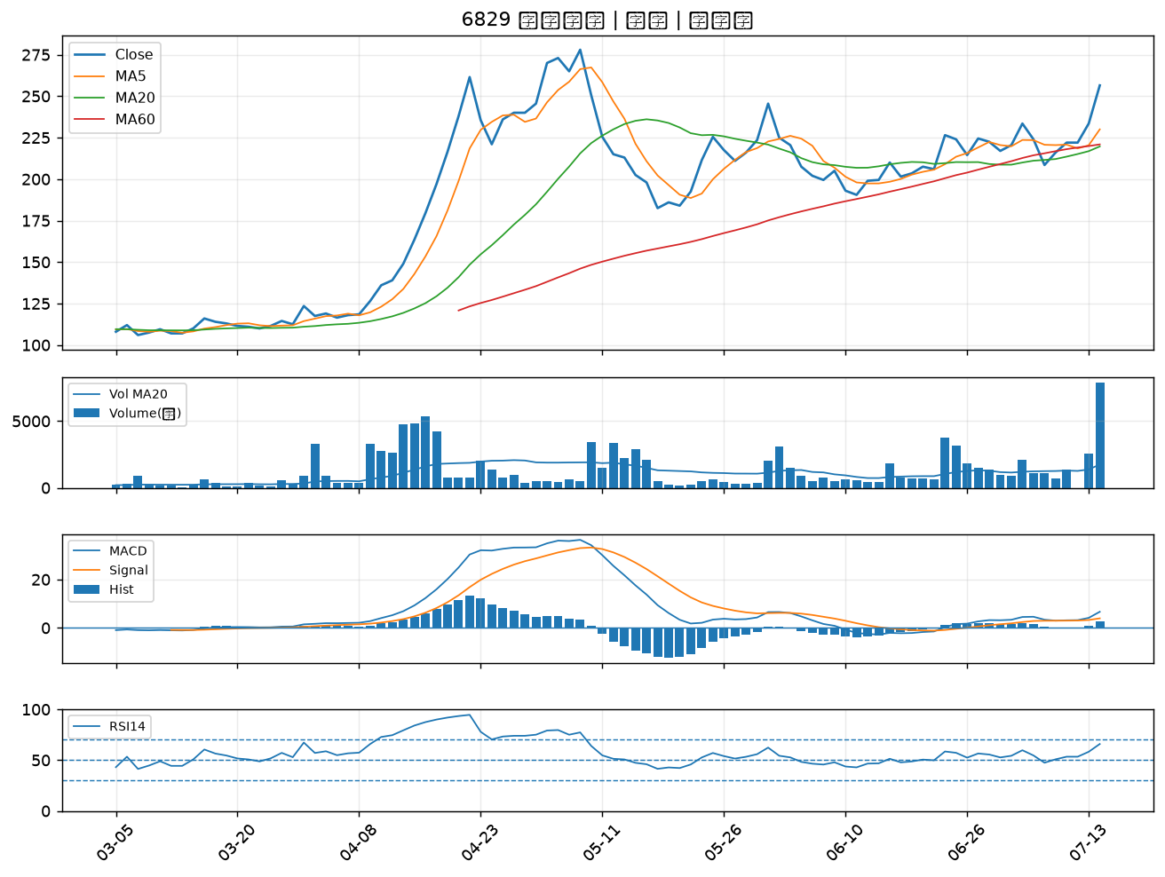

6609 瀧澤科｜B級
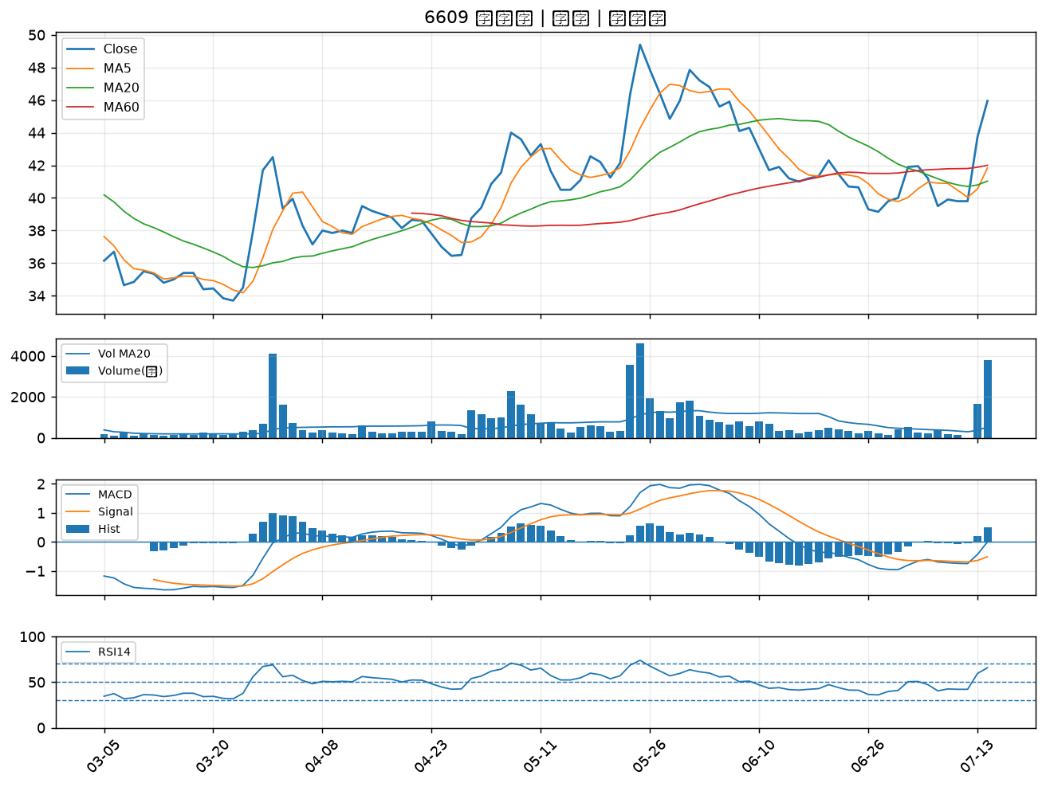

3685 元創精密｜B級
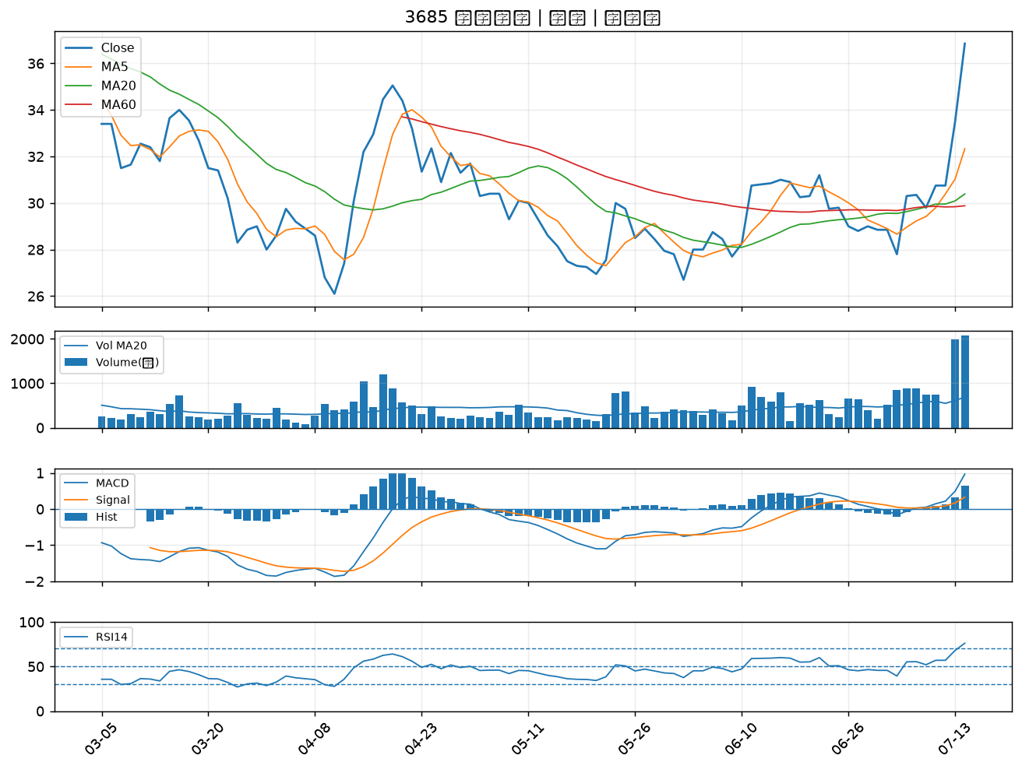

2634 漢翔｜B級
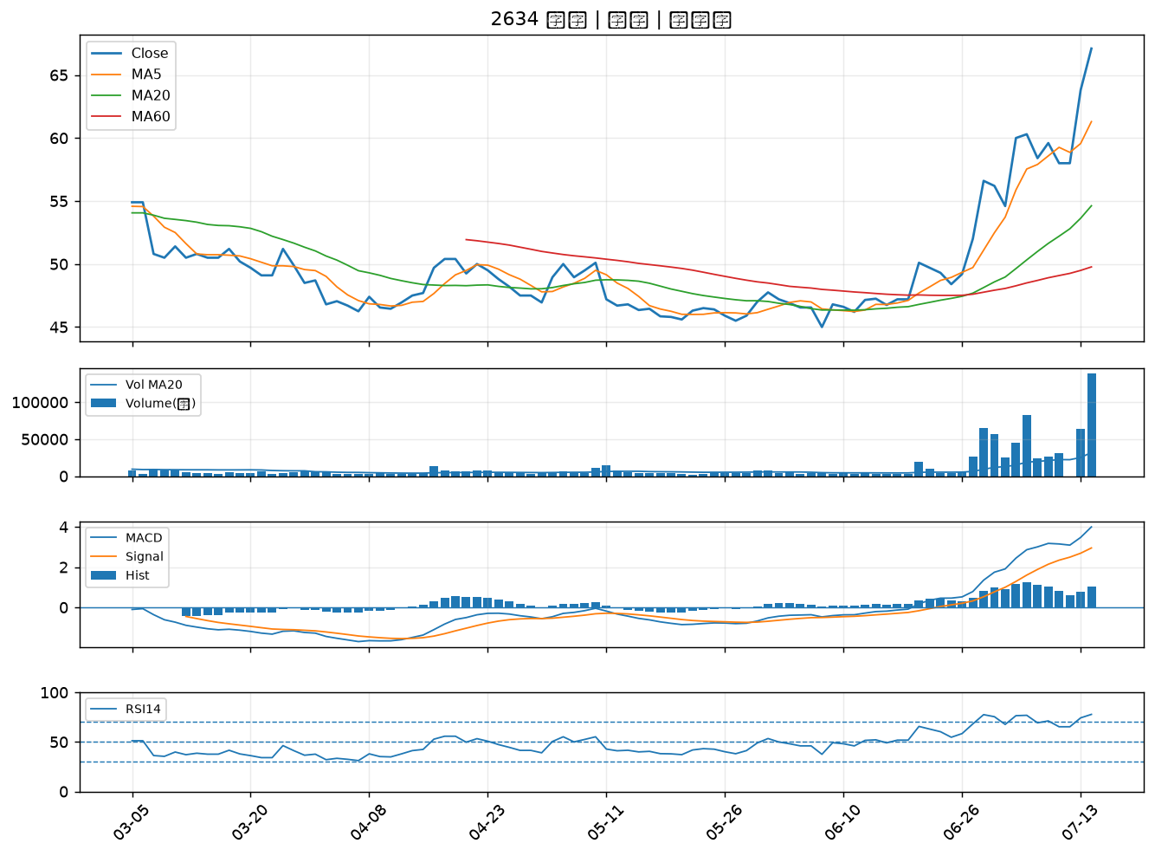

4513 福裕｜B級
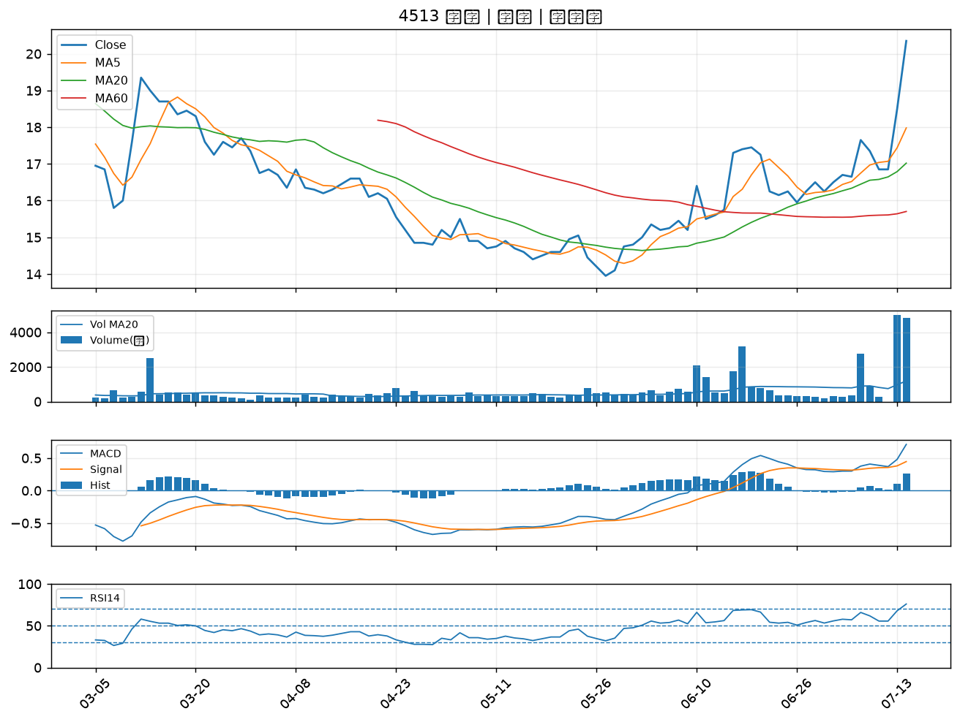

6130 上亞科技｜B級
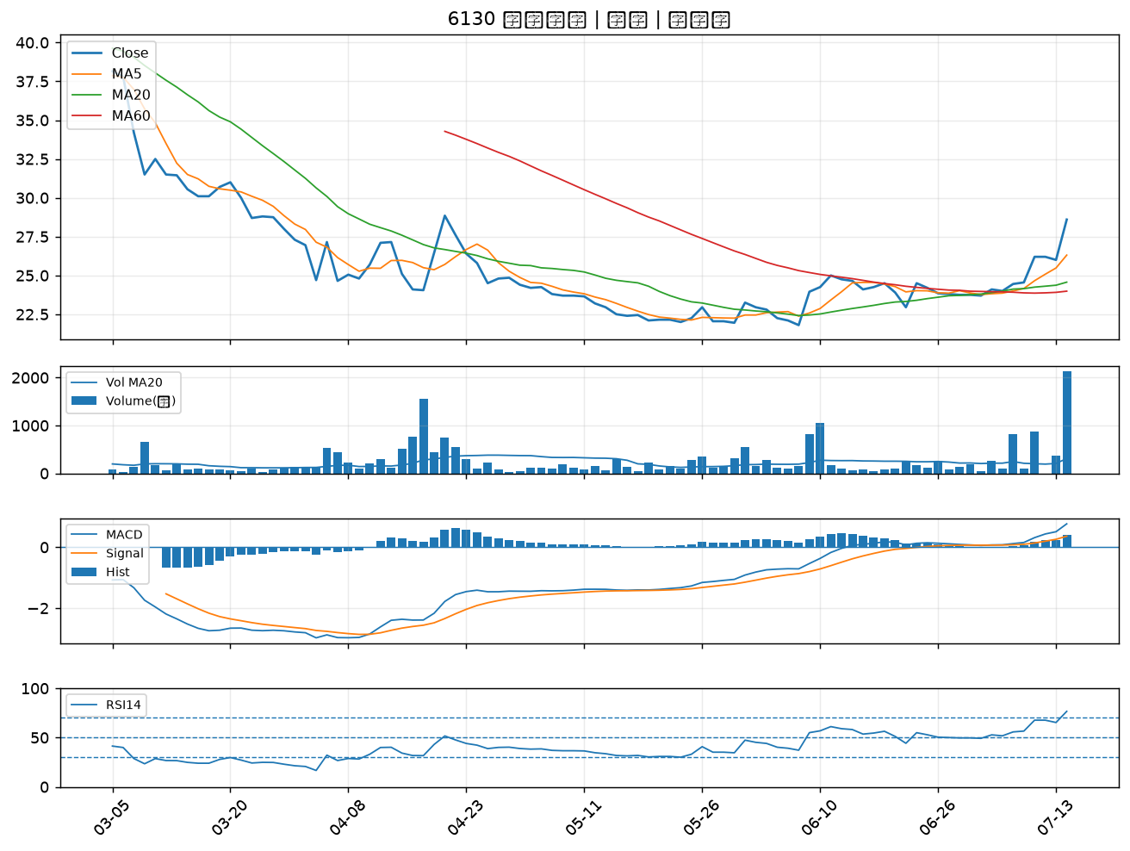

6241 鑫永洋｜B級
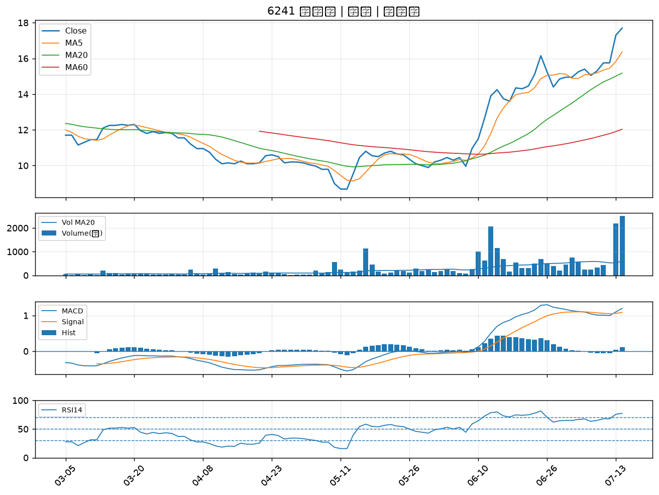

2208 台船｜B級
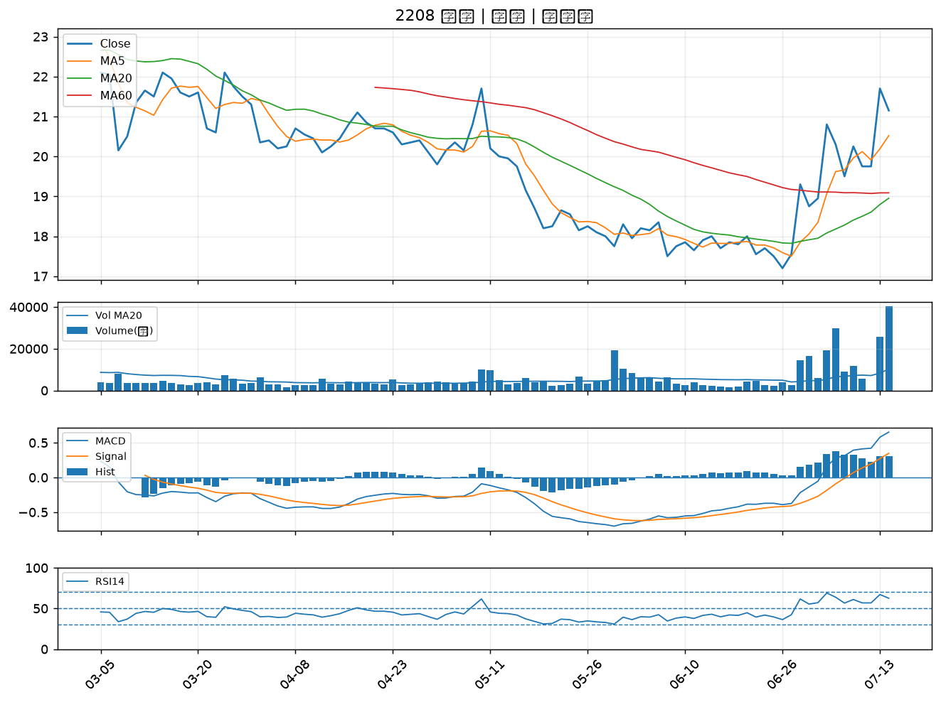

6753 龍德造船｜B級
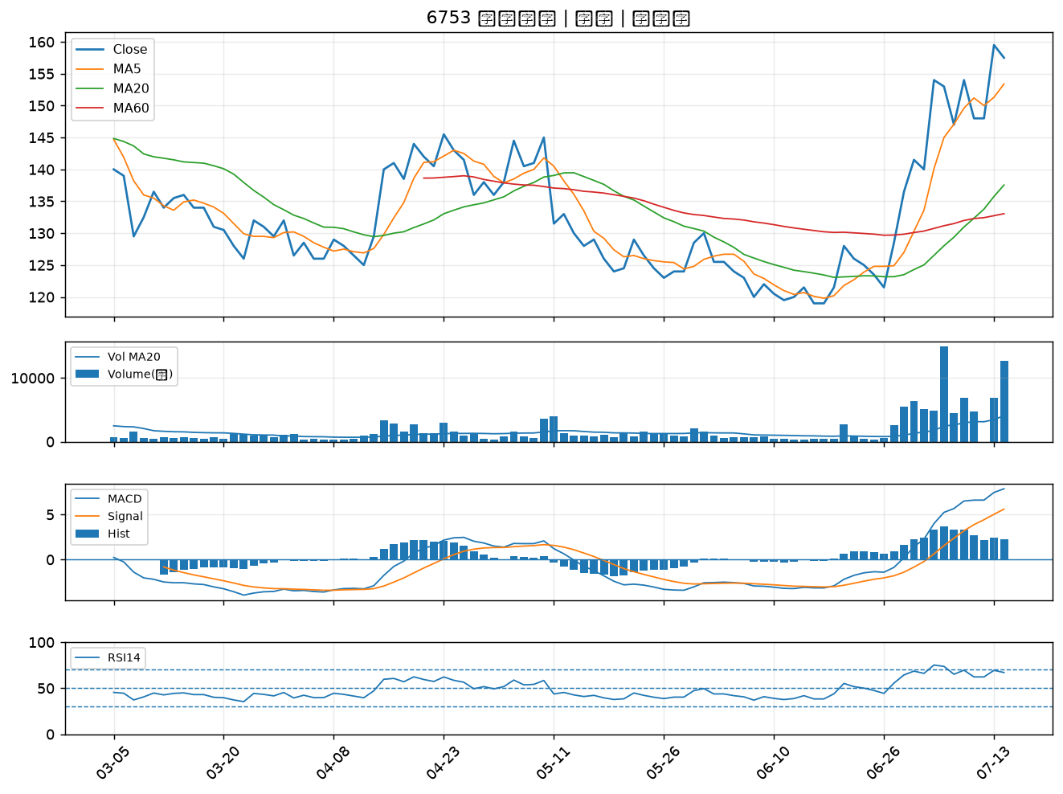

7402 邑錡｜B級
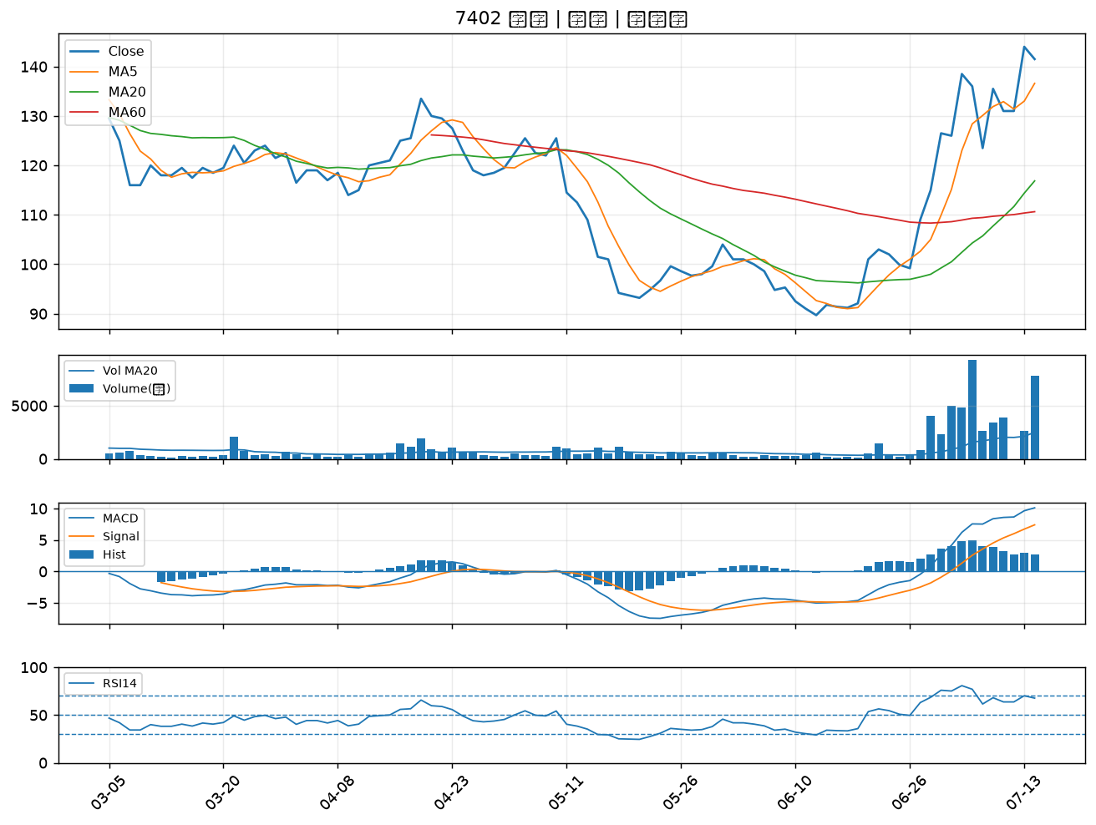

2101 南港｜B級
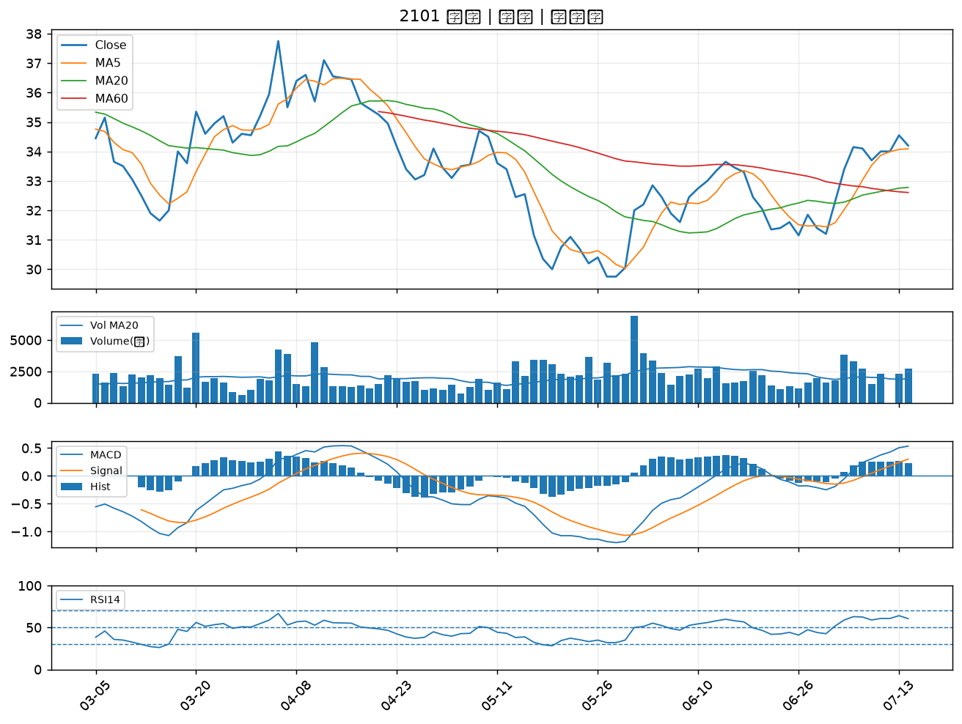

3374 精材｜B級
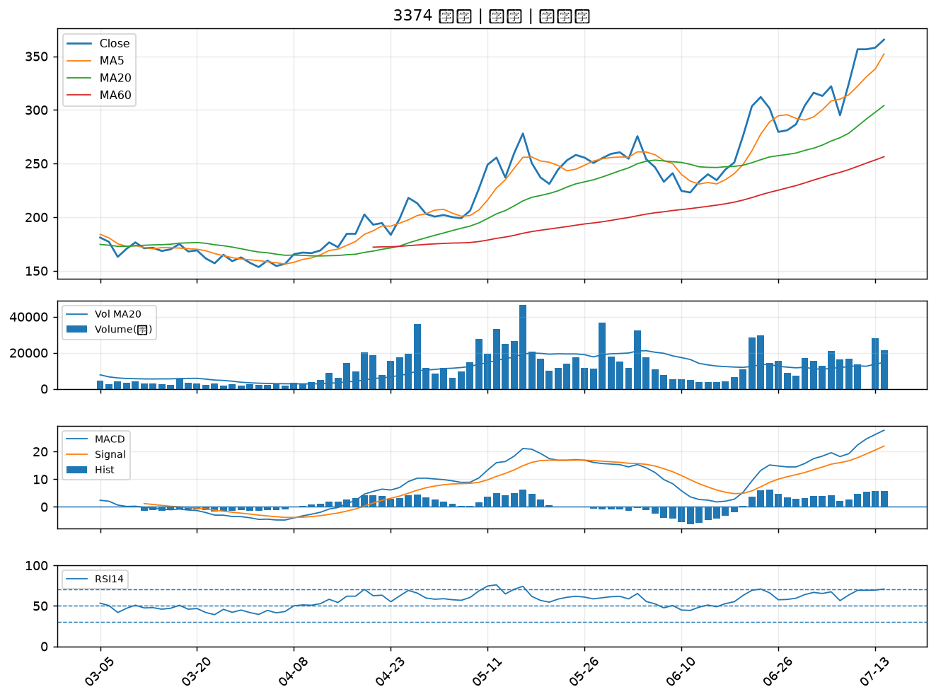

6477 安集｜B級
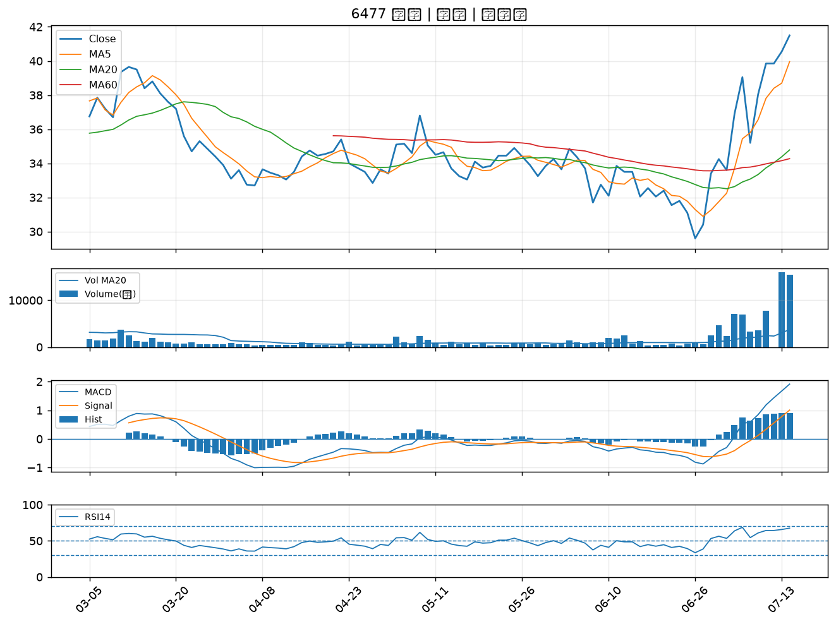

2880 華南金｜B級
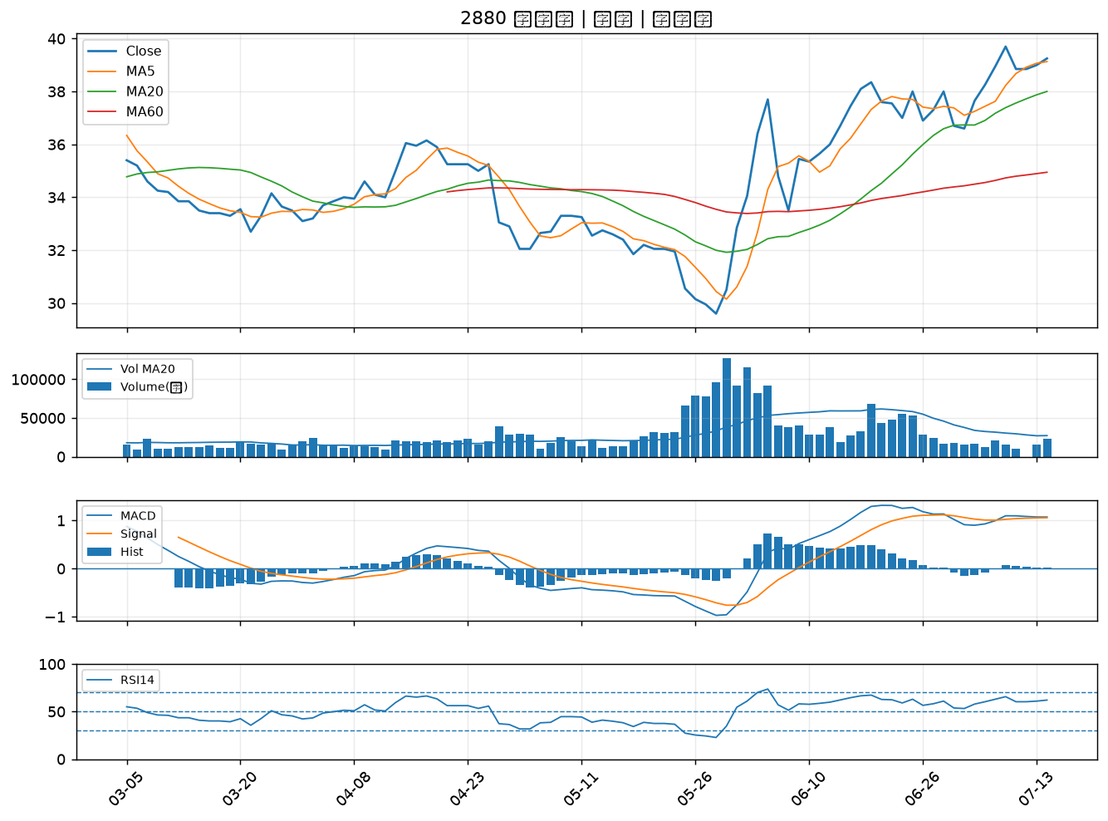

2845 遠東銀｜B級
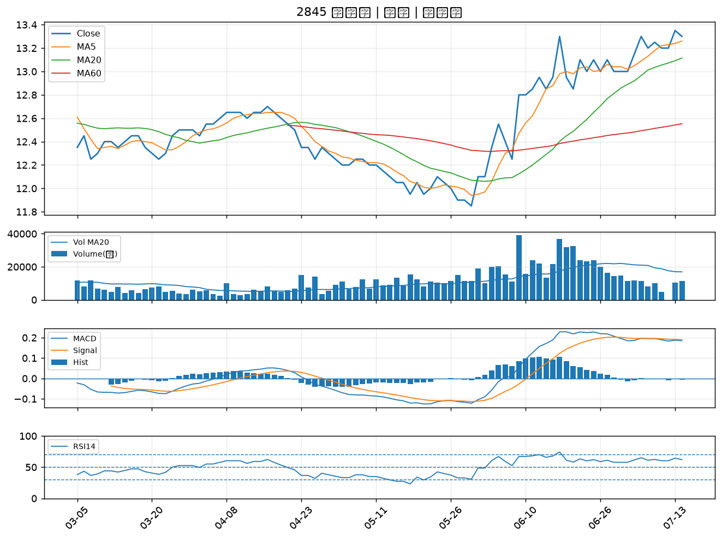

2359 所羅門｜B級
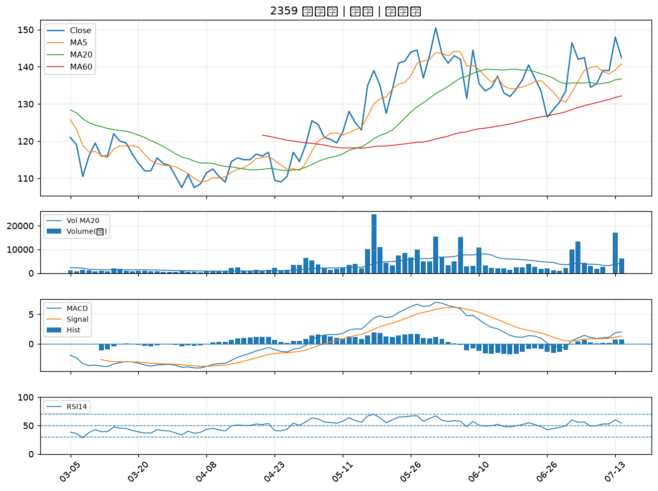

2836 高雄銀｜B級
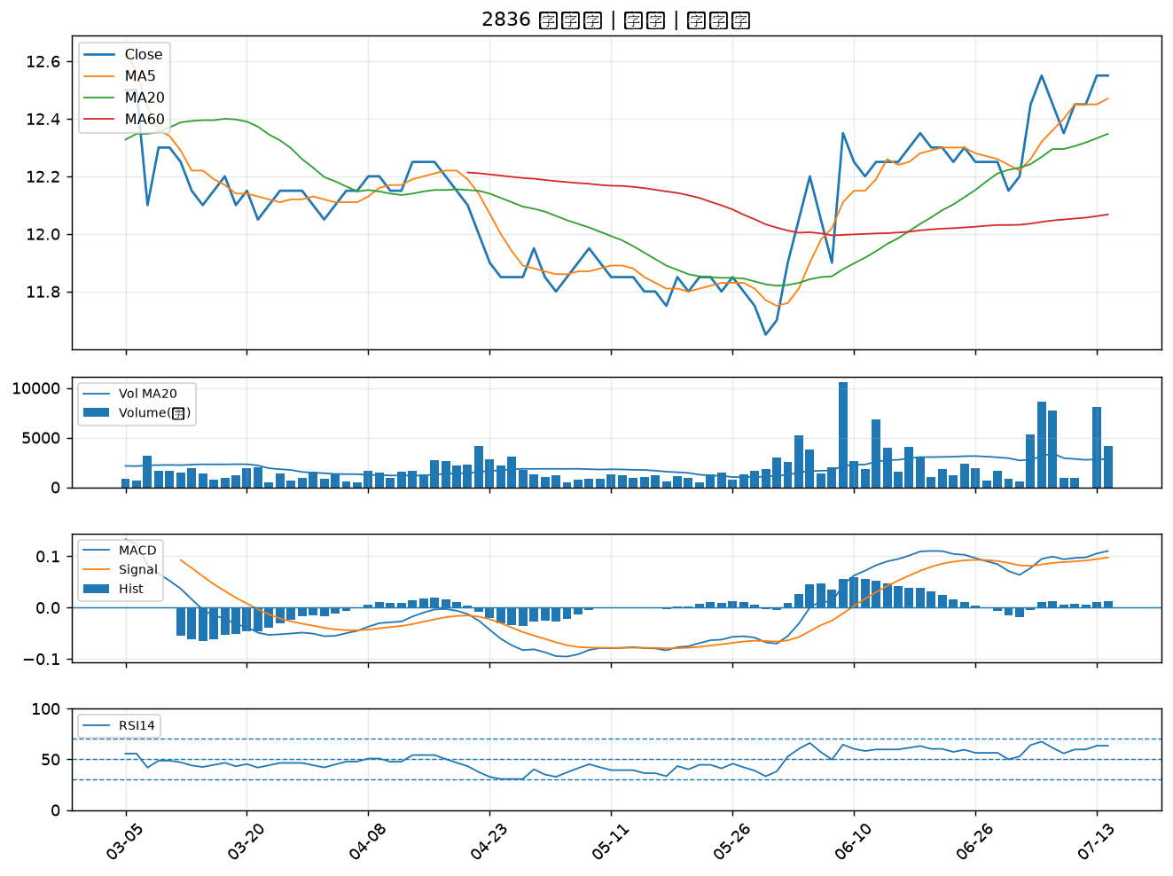

8050 廣積｜B級
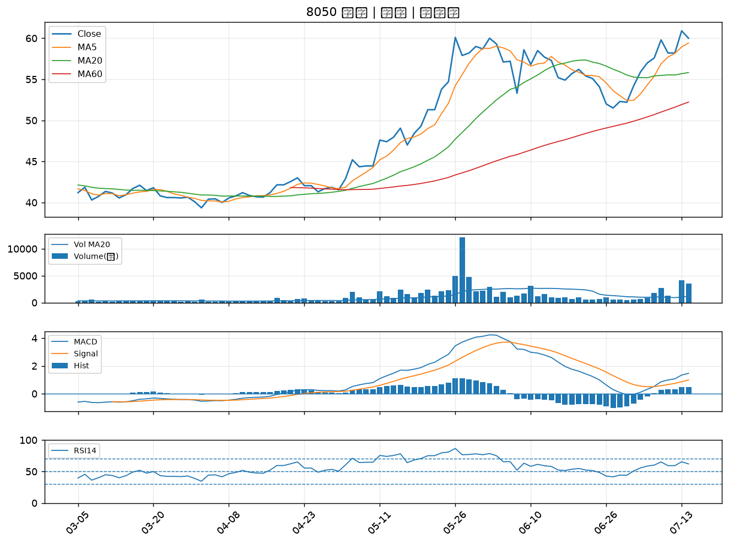

9934 成霖｜B級
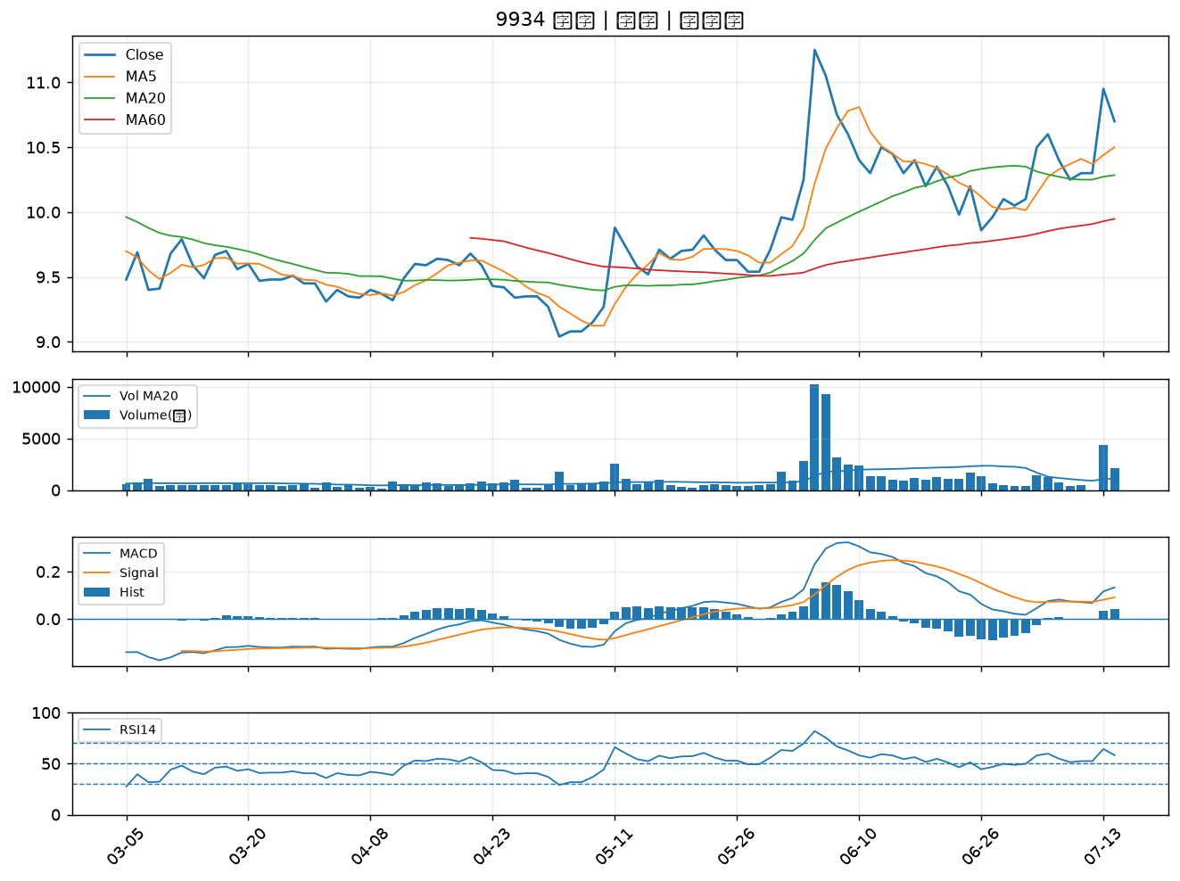

2427 三商電｜B級
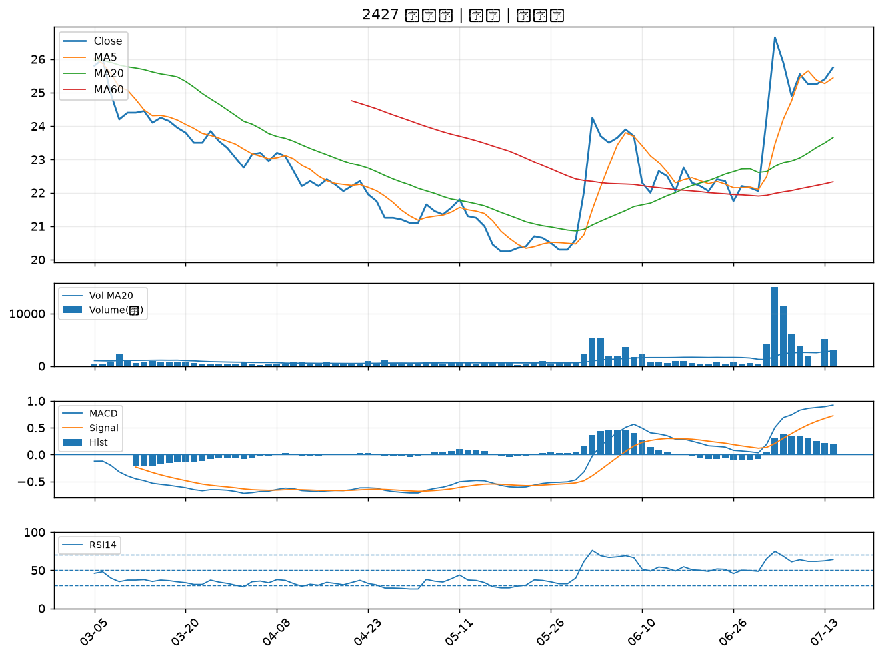

5880 合庫金｜B級

